Star Schema
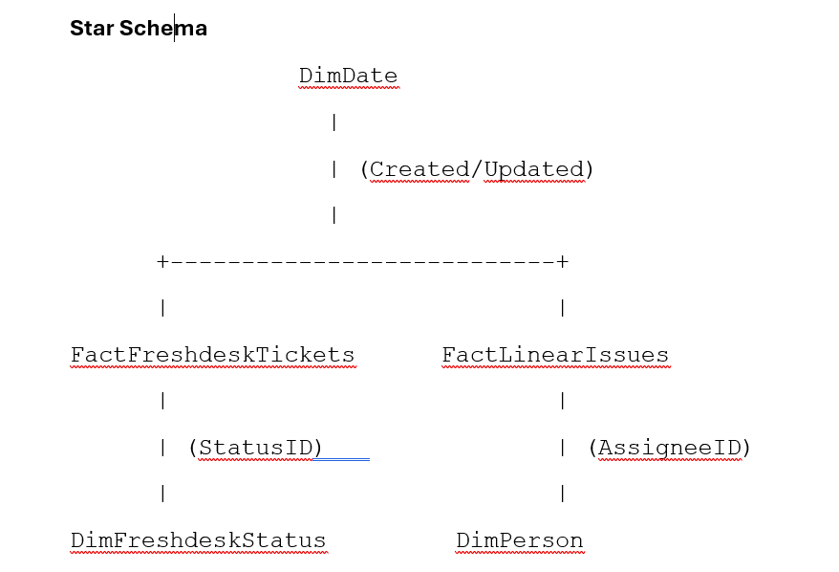

FactFreshdeskTickets
Kolumn | Typ | FK | Gold
TicketID | BIGINT | –
DateKeyCreated | INT | → DimDate | To date
DateKeyUpdated | INT | → DimDate | To date
StatusID | INT | → DimFreshdeskStatus
IsEscalated | BIT | –
SnapshotTS | DATETIME2 | –

FactLinearIssues
Kolumn | Typ | FK
IssueID | UNIQUEIDENTIFIER | –
DateKeyCreated | INT | → DimDate | To date
DateKeyUpdated | INT | → DimDate | To date
StateType | NVARCHAR(50) | –
StateName | NVARCHAR(200) | –
AssigneeID | INT | → DimPerson
SnapshotTS | DATETIME2 | –

DimDate

DimFreshdeskStatus
Kolumn | Typ
StatusID | INT
StatusName | NVARCHAR(200)
StatusDescription | NVARCHAR(500)

DimPerson
Kolumn | Typ
PersonID | INT IDENTITY
PersonName | NVARCHAR(200)

